Tabelle1
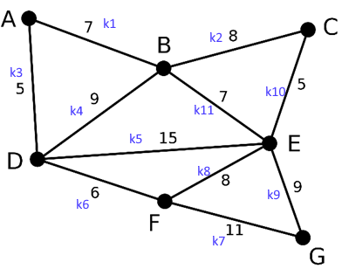
Praxis - Aufgabe 2: |  |  |  |  |  |  |  |  |  |  | Praxis - Aufgabe 3:
a
c
e
b
d

 |  | 1 | 2 | 3 | 4 | 5 | 6
 | 1 | 2 | 0 | 0 | 0 | 1 | 0
 | 2 | 0 | 0 | 1 | 0 | 1 | 0
 | 3 | 0 | 1 | 0 | 1 | 0 | 0
 | 4 | 0 | 0 | 1 | 0 | 1 | 1
 | 5 | 1 | 1 | 0 | 1 | 0 | 0
 | 6 | 0 | 0 | 0 | 1 | 0 | 0

 |  | Praxis - Aufgabe 4:

 |  | A | B | C | D | E | F | G | k1 | k2 | k3 | k4 | k5 | k6 | k7 | k8 | k9 | k10 | k11
 |  | 0 | 7 | 0 | 5 | 0 | 0 | 0 | 1 | 0 | 1 | 0 | 0 | 0 | 0 | 0 | 0 | 0 | 0 | A
 |  | 7 | 0 | 8 | 9 | 7 | 0 | 0 | 1 | 1 | 0 | 1 | 0 | 0 | 0 | 0 | 0 | 0 | 1 | B
 |  | 0 | 8 | 0 | 0 | 5 | 0 | 0 | 0 | 1 | 0 | 0 | 0 | 0 | 0 | 0 | 0 | 1 | 0 | C
 |  | 5 | 9 | 0 | 0 | 15 | 6 | 0 | 0 | 0 | 1 | 1 | 1 | 1 | 0 | 0 | 0 | 0 | 0 | D
 |  | 0 | 7 | 5 | 15 | 0 | 8 | 9 | 0 | 0 | 0 | 0 | 1 | 0 | 0 | 1 | 1 | 1 | 1 | E
 |  | 0 | 0 | 0 | 6 | 8 | 0 | 11 | 0 | 0 | 0 | 0 | 0 | 1 | 1 | 1 | 0 | 0 | 0 | F
 |  | 0 | 0 | 0 | 0 | 9 | 11 | 0 | 0 | 0 | 0 | 0 | 0 | 0 | 1 | 0 | 1 | 0 | 0 | G

